F02.CFG-Paths
 |  | VVSS, Info Romana, 2025-2026

F02. cautarea bauturilor dupa categorie.

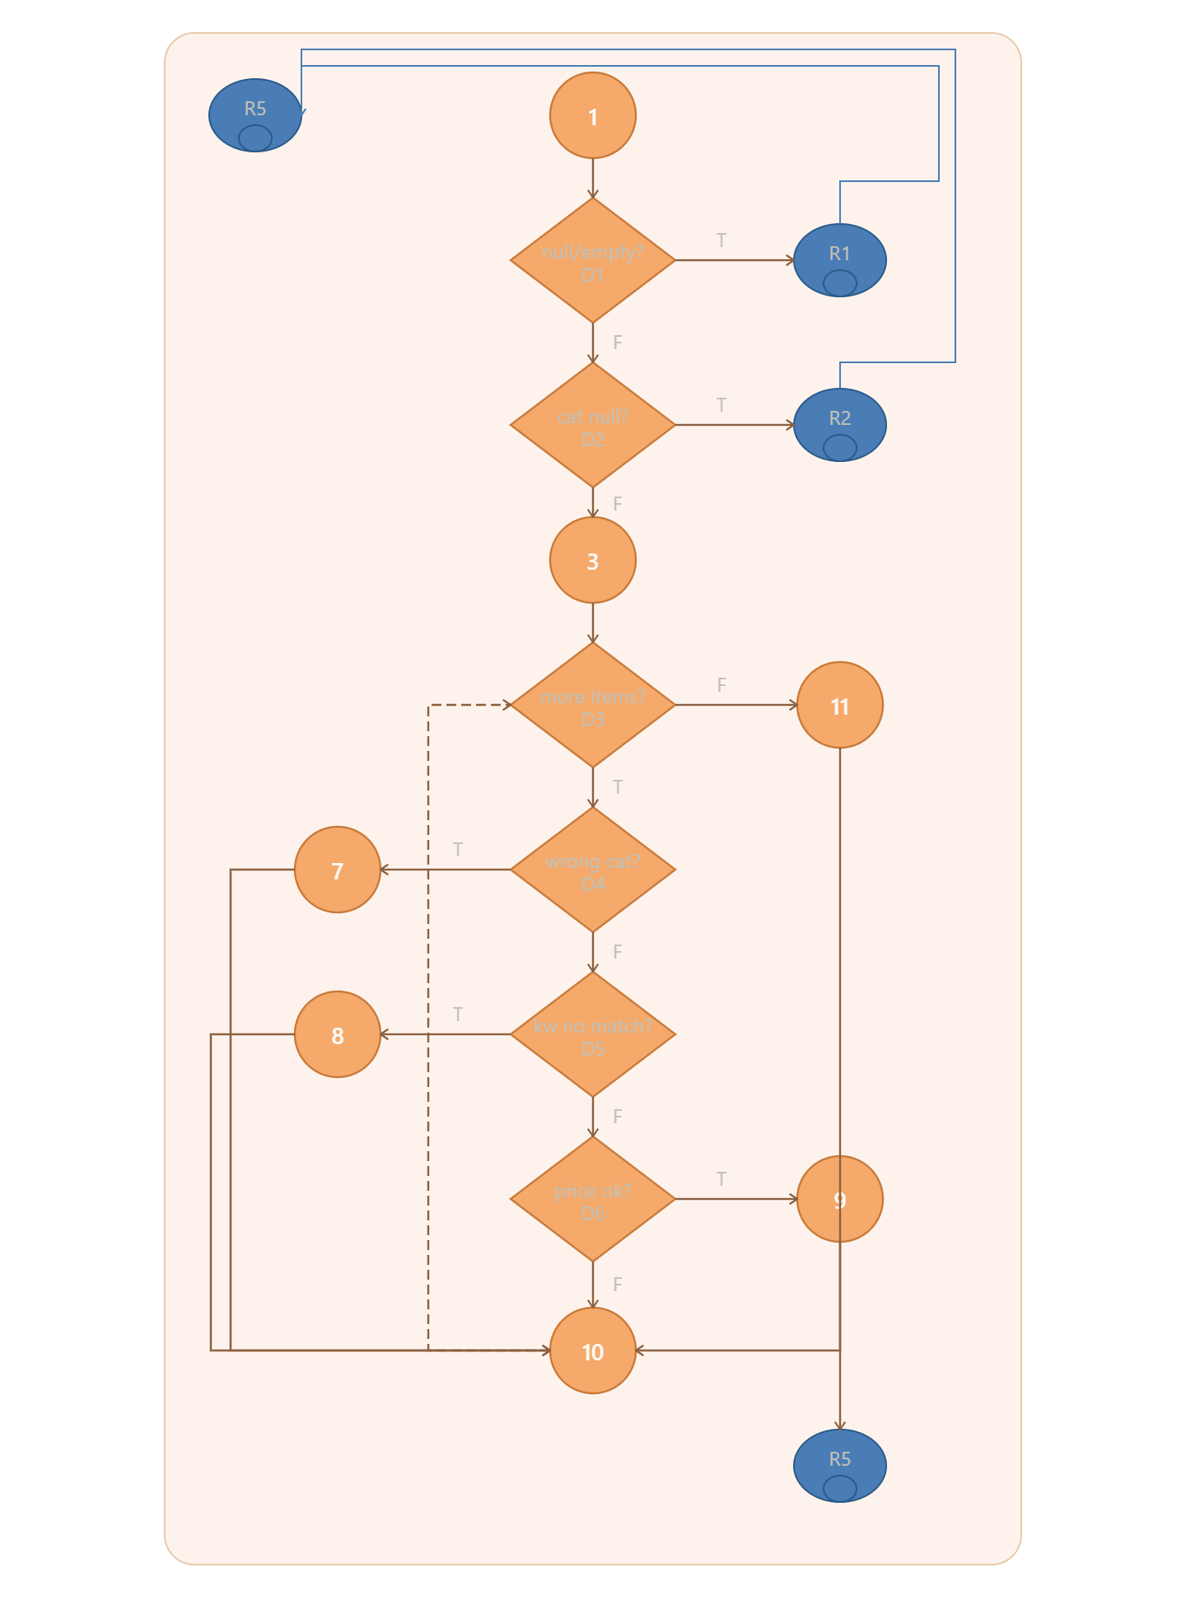
F02. Covered source code |  |  | F02. Control Flow Graph (CFG) | F02. Cyclomatic Complexity (CC)
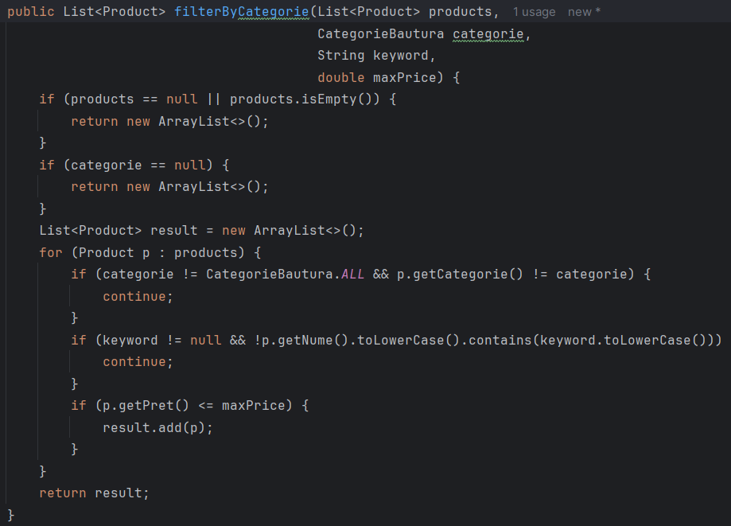
Line No. | Source code |  | Se va insera CFG asociat codului sursa testat (poza, diagrama, etc.). | CC1 = No. of regions = |  | 7
Req02_L01 | … |  |  | CC2 = Edges - Nodes + 2 = |  | 19-14+2=7
Req02_L02 | … |  | <Req02 CFG > | CC3 = No. of Conditions + 1 = |  | 6+1=7
Req02_L03 | …
... | …
.. | … |  |  | F02. Individual Paths
... | …
 |  |  |  | Path No. | Path
 |  |  |  | F02_P01 | 1 - D1(T) - R1 - R5
 |  |  |  | F02_P02 | 1 - D1(F) - D2(T) - R2 - R5
 |  |  |  | F02_P03 | 1 - D1(F) - D2(F) - 3 - D3(F) - 11 - R5
 |  |  |  | F02_P04 | 1 - D1(F) - D2(F) - 3 - D3(T) - D4(T) - 7 - 10 - D3(F) - 11 - R5
 |  |  |  | F02_P05 | 1 - D1(F) - D2(F) - 3 - D3(T) - D4(F) - D5(T) - 8 - 10 - D3(F) - 11 - R5
 |  |  |  | F02_P06 | 1 - D1(F) - D2(F) - 3 - D3(T) - D4(F) - D5(F) - D6(F) - 10 - D3(F) - 11 - R5
 |  |  |  | F02_P07 | 1 - D1(F) - D2(F) - 3 - D3(T) - D4(F) - D5(F) - D6(T) - 9 - 10 - D3(F) - 11 - R5

 |  |  |  | 1 = start
 |  |  |  | D1...D6 = deciziile
 |  |  |  | 3 = init result list
 |  |  |  | 7, 8 = continue-uri
 |  |  |  | 9 = result.add(p)
 |  |  |  | 10 = end of loop body
 |  |  |  | 11 = return result
 |  |  |  | R1, R2 = return [] rapid
 |  |  |  | R5 = exit

